Soma_intervalo
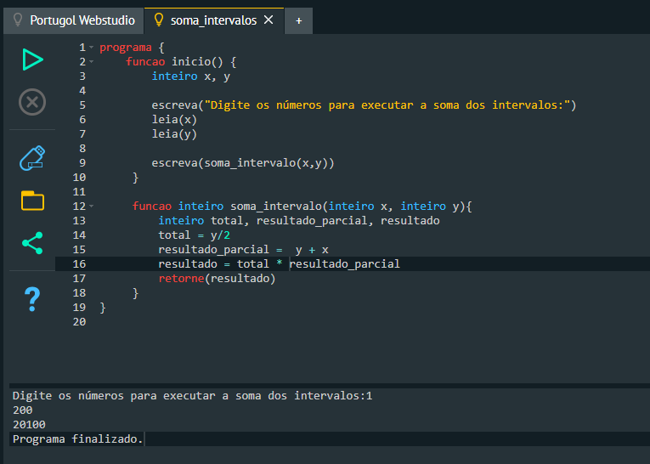
Soma_Intervalo

x = | 1
y = | 200

y | x | 40200 | 20100
200 | 1 | 201
199 | 2 | 201
198 | 3 | 201
197 | 4 | 201
196 | 5 | 201
195 | 6 | 201
194 | 7 | 201
193 | 8 | 201
192 | 9 | 201
191 | 10 | 201
190 | 11 | 201
189 | 12 | 201
188 | 13 | 201
187 | 14 | 201
186 | 15 | 201
185 | 16 | 201
184 | 17 | 201
183 | 18 | 201
182 | 19 | 201
181 | 20 | 201
180 | 21 | 201
179 | 22 | 201
178 | 23 | 201
177 | 24 | 201
176 | 25 | 201
175 | 26 | 201
174 | 27 | 201
173 | 28 | 201
172 | 29 | 201
171 | 30 | 201
170 | 31 | 201
169 | 32 | 201
168 | 33 | 201
167 | 34 | 201
166 | 35 | 201
165 | 36 | 201
164 | 37 | 201
163 | 38 | 201
162 | 39 | 201
161 | 40 | 201
160 | 41 | 201
159 | 42 | 201
158 | 43 | 201
157 | 44 | 201
156 | 45 | 201
155 | 46 | 201
154 | 47 | 201
153 | 48 | 201
152 | 49 | 201
151 | 50 | 201
150 | 51 | 201
149 | 52 | 201
148 | 53 | 201
147 | 54 | 201
146 | 55 | 201
145 | 56 | 201
144 | 57 | 201
143 | 58 | 201
142 | 59 | 201
141 | 60 | 201
140 | 61 | 201
139 | 62 | 201
138 | 63 | 201
137 | 64 | 201
136 | 65 | 201
135 | 66 | 201
134 | 67 | 201
133 | 68 | 201
132 | 69 | 201
131 | 70 | 201
130 | 71 | 201
129 | 72 | 201
128 | 73 | 201
127 | 74 | 201
126 | 75 | 201
125 | 76 | 201
124 | 77 | 201
123 | 78 | 201
122 | 79 | 201
121 | 80 | 201
120 | 81 | 201
119 | 82 | 201
118 | 83 | 201
117 | 84 | 201
116 | 85 | 201
115 | 86 | 201
114 | 87 | 201
113 | 88 | 201
112 | 89 | 201
111 | 90 | 201
110 | 91 | 201
109 | 92 | 201
108 | 93 | 201
107 | 94 | 201
106 | 95 | 201
105 | 96 | 201
104 | 97 | 201
103 | 98 | 201
102 | 99 | 201
101 | 100 | 201
100 | 101 | 201
99 | 102 | 201
98 | 103 | 201
97 | 104 | 201
96 | 105 | 201
95 | 106 | 201
94 | 107 | 201
93 | 108 | 201
92 | 109 | 201
91 | 110 | 201
90 | 111 | 201
89 | 112 | 201
88 | 113 | 201
87 | 114 | 201
86 | 115 | 201
85 | 116 | 201
84 | 117 | 201
83 | 118 | 201
82 | 119 | 201
81 | 120 | 201
80 | 121 | 201
79 | 122 | 201
78 | 123 | 201
77 | 124 | 201
76 | 125 | 201
75 | 126 | 201
74 | 127 | 201
73 | 128 | 201
72 | 129 | 201
71 | 130 | 201
70 | 131 | 201
69 | 132 | 201
68 | 133 | 201
67 | 134 | 201
66 | 135 | 201
65 | 136 | 201
64 | 137 | 201
63 | 138 | 201
62 | 139 | 201
61 | 140 | 201
60 | 141 | 201
59 | 142 | 201
58 | 143 | 201
57 | 144 | 201
56 | 145 | 201
55 | 146 | 201
54 | 147 | 201
53 | 148 | 201
52 | 149 | 201
51 | 150 | 201
50 | 151 | 201
49 | 152 | 201
48 | 153 | 201
47 | 154 | 201
46 | 155 | 201
45 | 156 | 201
44 | 157 | 201
43 | 158 | 201
42 | 159 | 201
41 | 160 | 201
40 | 161 | 201
39 | 162 | 201
38 | 163 | 201
37 | 164 | 201
36 | 165 | 201
35 | 166 | 201
34 | 167 | 201
33 | 168 | 201
32 | 169 | 201
31 | 170 | 201
30 | 171 | 201
29 | 172 | 201
28 | 173 | 201
27 | 174 | 201
26 | 175 | 201
25 | 176 | 201
24 | 177 | 201
23 | 178 | 201
22 | 179 | 201
21 | 180 | 201
20 | 181 | 201
19 | 182 | 201
18 | 183 | 201
17 | 184 | 201
16 | 185 | 201
15 | 186 | 201
14 | 187 | 201
13 | 188 | 201
12 | 189 | 201
11 | 190 | 201
10 | 191 | 201
9 | 192 | 201
8 | 193 | 201
7 | 194 | 201
6 | 195 | 201
5 | 196 | 201
4 | 197 | 201
3 | 198 | 201
2 | 199 | 201
1 | 200 | 201

Media_aluno
